Feuille 1
 |  | By : Zeineb HACHAICHI
 | Etude comparative

 | Prophet simple | Prophet avec var exhogènes
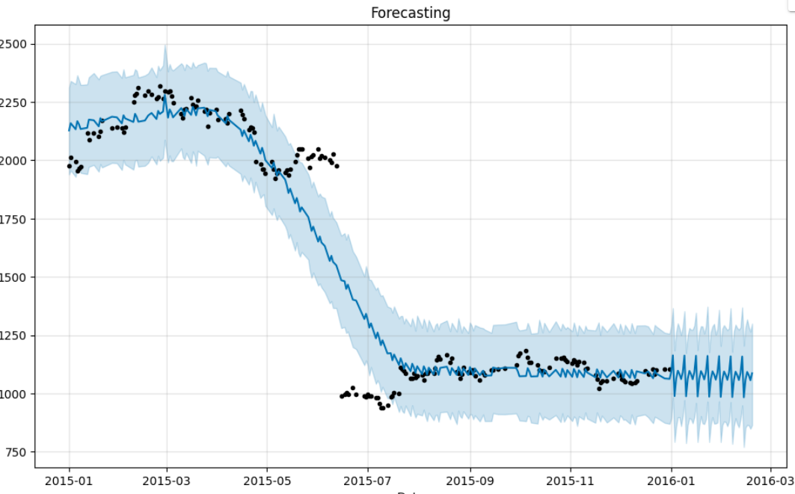 infy_stock | 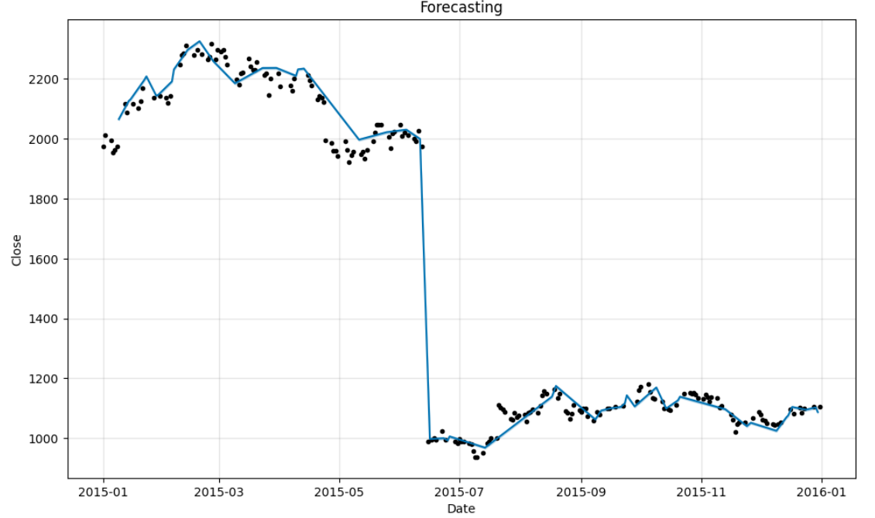
 | MSE : 0,25% | MSE : 0,41%
POP | 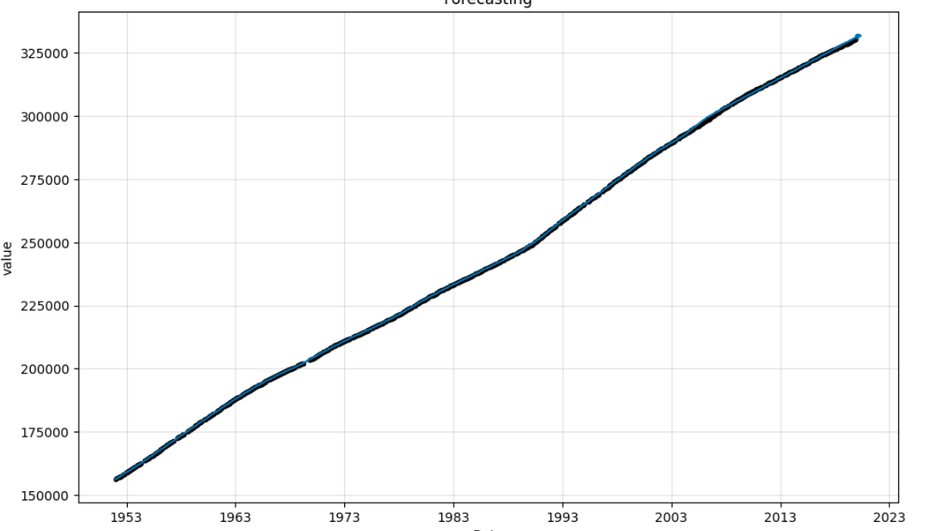 | 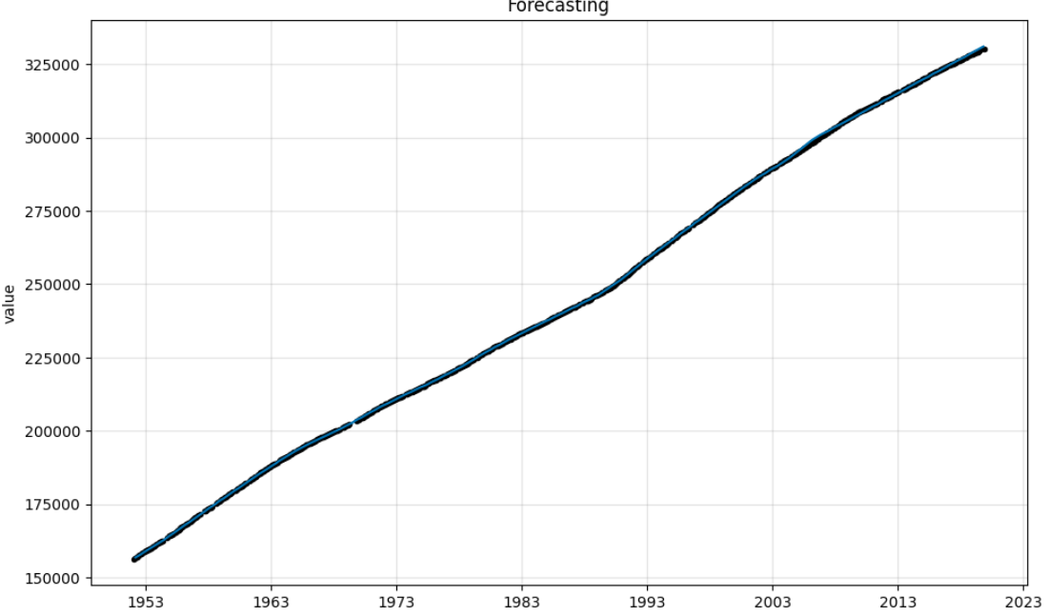

 | MSE : 0,41% | MSE :0,22%
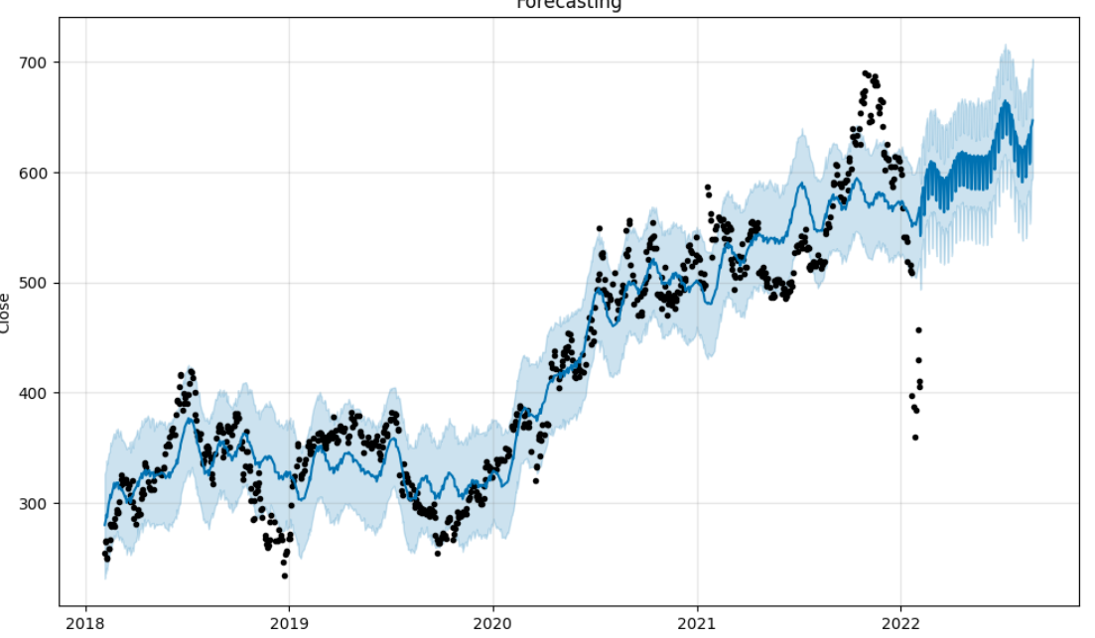 NTFLIX |  | 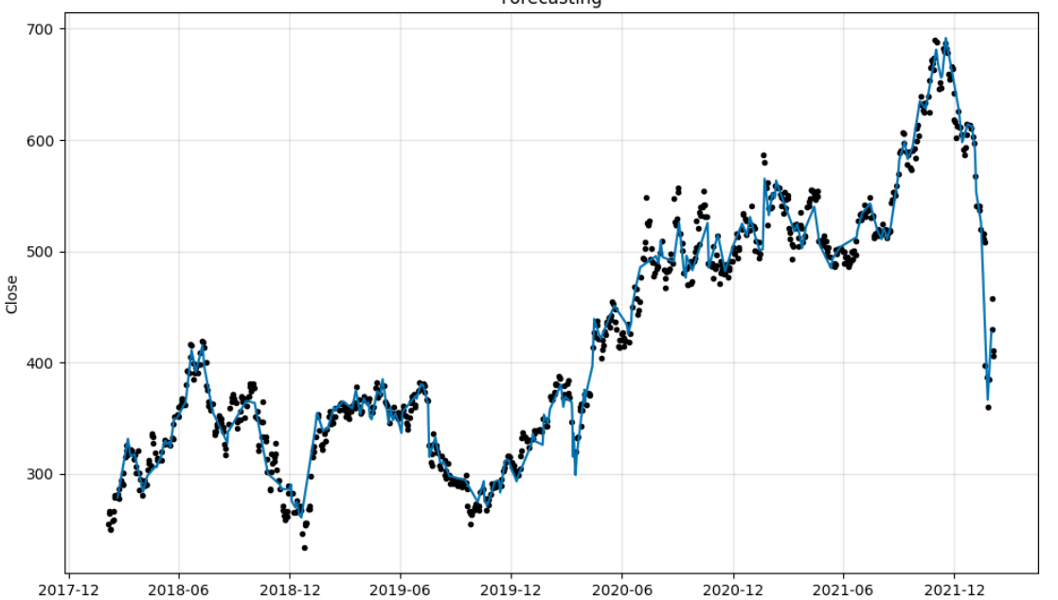

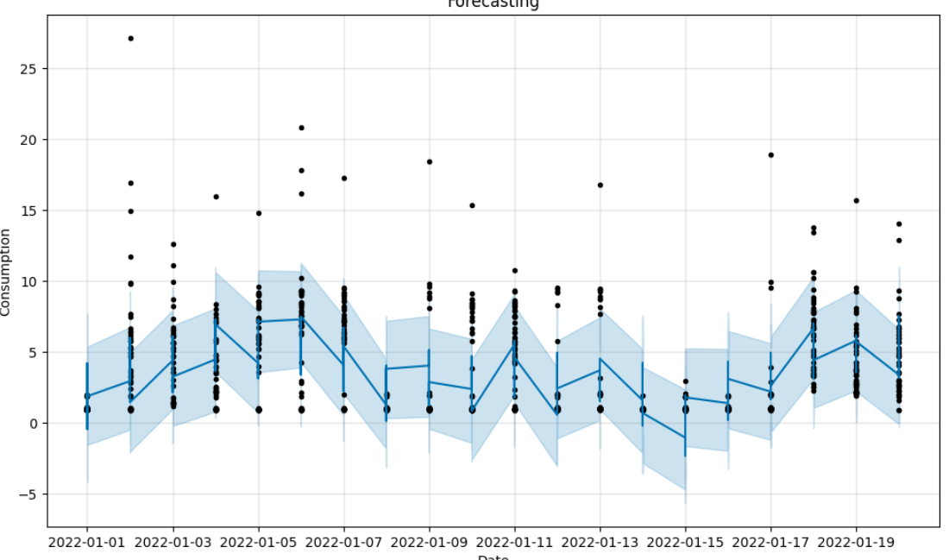
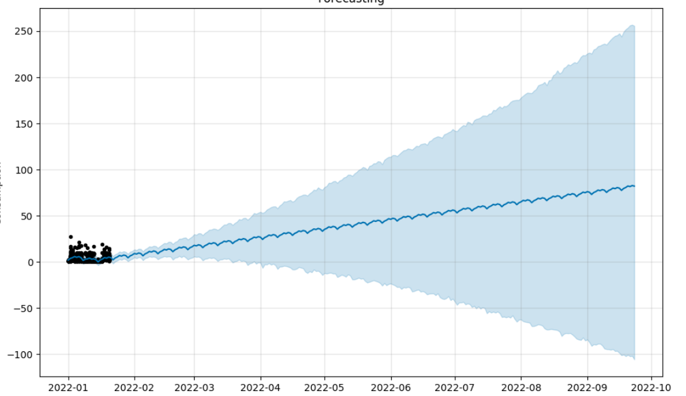
 | MSE : 56% | MSE : 0,31%
Energy

 | MSE : 27% | MSE : 1,91%

